外部設計書
外部設計書 |  |  |  |  |  | 画面名 |  | タスク管理ページ |  |  |  |  | 作成者 |  | 川田怜奈 |  |  | 更新者 | 川田怜奈
 |  |  |  |  |  | システム名 |  | タスク管理 |  |  |  |  | 作成日 |  | 2022-06-06 |  |  | 更新日 | 2022-06-27
 |  |  |  |  |  | 備考

 | 画面設計

 | i |  |  |  | タスク確認画面 |  |  |  |  |  |  |  |  |  | タスク追加画面

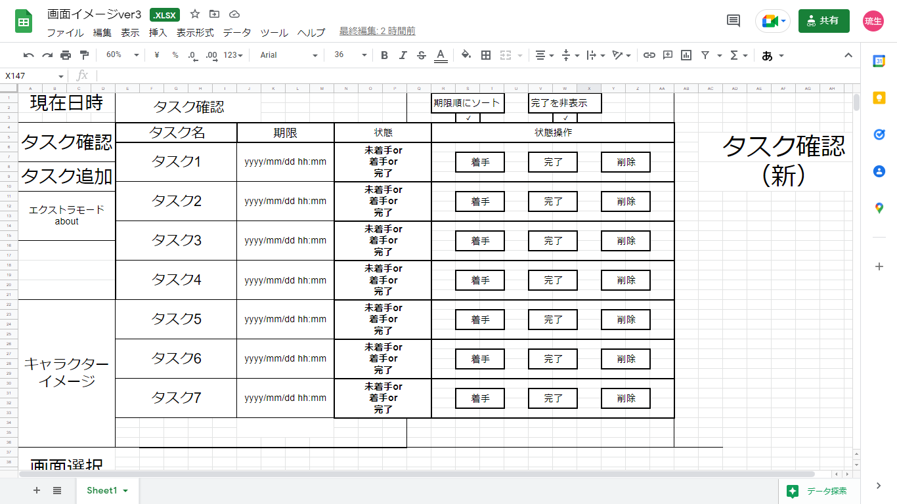
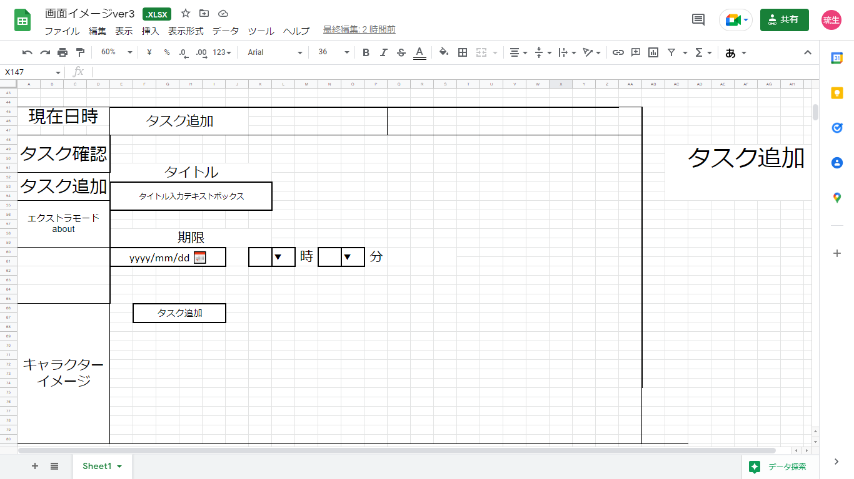

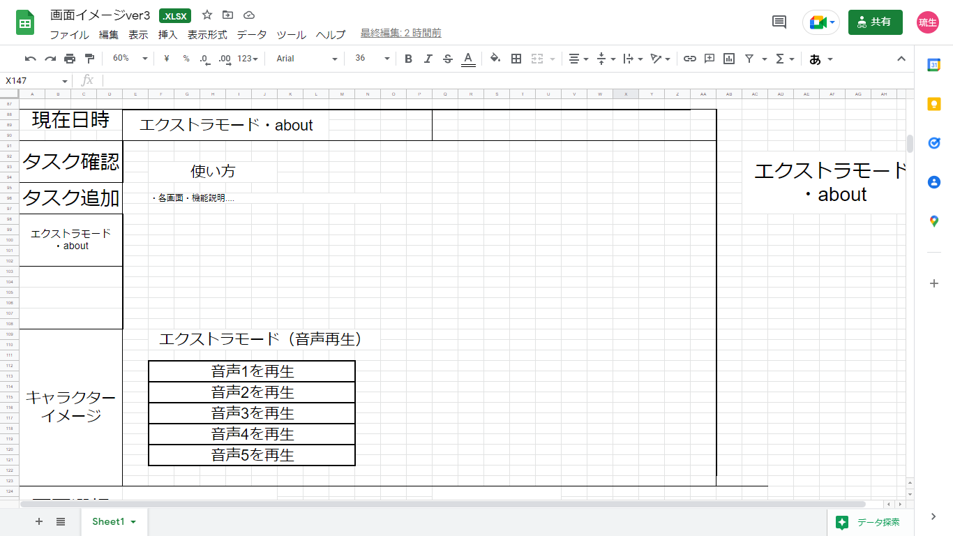
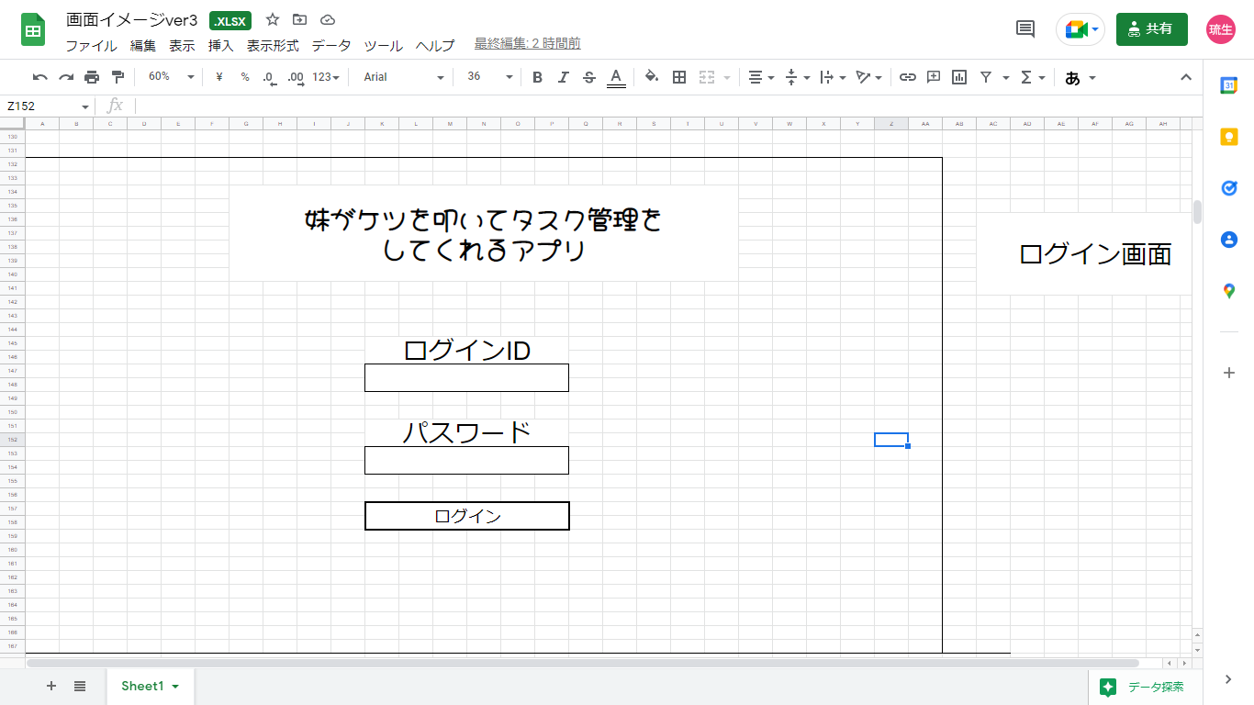

 |  |  |  | エクストラ画面
 |  |  |  |  |  |  |  |  |  |  |  |  |  | ログイン画面

 | 機能設計

 | ・ | 現在日時を表示 |  |  |  |  |  |  |  |  |  | は必須機能
 | ・ | タスク追加
 |  | → | 期限は必須。空欄はNG。何も操作しないと初期設定のまま。 |  |  |  |  |  |  | ※空欄NGは未完成
 | ・ | タスク確認（期限順にソート、完了状態の物を非表示は出来たらで良い。優先度は低め） |  |  |  |  |  |  |  |  |  |  | ※ソートと非表示は未完成
 |  | → | 一覧で表示
 | ・ | エクストラモード
 |  | → | 使い方の説明。音声サンプルの再生
 | ・ | 音声機能
 |  | → | 12種類、期限に応じて変化（一戸先生に確認）
 | ・ | 状態
 |  | → | 未着手・着手・完了の3つで、ボタンで切り替え。
 |  | → | フラグはそれぞれ、0：未着手 1：着手 3：完了
 | ・ | 削除機能（タスク操作機能の一環）
 |  | → | ボタンで削除
 | ・ | キャラクターイメージ
 | ・ | ログイン機能
 |  | → | ユーザID、パスワードでログイン

 | 項目定義書

 | No |  | 物理名 |  | 論理名 |  | 画面型 |  | データ型 |  | min | max | DBテーブル |  |  | DBカラム | 備考
 |  |  | NowDate |  | 現在日時 |  | Date |  | Date |  |  |  |  |  |  |  | JSで出す
 |  |  | TaskName |  | タスク名 |  | Textbox |  | String |  | varchar(1) | varchar(30)
 |  |  | TaskLimit |  | タスク期限 |  | Date |  | String |  |  |  |  |  |  |  | YYYY/MM/DD hh:mm （2022/06/06 16:00）の形式
 |  |  | TaskStateMoveLabel |  | タスク状態操作タイトル |  | Label |  | String
 |  |  | TaskLimitLabel |  | 期限タイトル |  | Label |  | String
 |  |  | TaskCheckLabel |  | タスク確認タイトル |  | Label |  | String
 |  |  | TaskStateLabel |  | タスク状態タイトル |  | Label |  | String |  |  |  |  |  |  |  | 状態が3つある。数字で比較する
 |  |  | TaskStart |  | タスク着手ボタン |  | Button |  |  |  |  |  |  |  |  |  | 状態を変更します。
 |  |  | TaskComplete |  | タスク完了ボタン |  | Button |  |  |  |  |  |  |  |  |  | 状態を変更します。
 |  |  | TaskDelete |  | タスク削除ボタン |  | Button |  |  |  |  |  |  |  |  |  | 状態を変更します。
 |  |  | TaskSort |  | ソートボタン |  | checkBox
 |  |  | AddBtn |  | タスク追加ボタン |  | Button |  |  |  |  |  |  |  |  |  | タスクを追加する
 |  |  | AboutBtn |  | 説明ボタン |  | Button |  |  |  |  |  |  |  |  |  | 説明します。
 |  |  | CharacterImage |  | キャラクタイメージ図 |  | Image |  | String |  |  |  |  |  |  |  | キャラクターイメージを表示します。
 |  |  | AudioPlayBtn1 |  | 音声再生ボタン |  | Button |  |  |  |  |  |  |  |  |  | 音声を再生するボタンです。押された時に別の変数に働きかける。
 |  |  | AudioPlayBtn2 |  | 音声再生ボタン |  | Button
 |  |  | AudioPlayBtn3 |  | 音声再生ボタン |  | Button
 |  |  | AudioPlayBtn4 |  | 音声再生ボタン |  | Button
 |  |  | AudioPlayBtn5 |  | 音声再生ボタン |  | Button
 |  |  | AudioPlayBtn6 |  | 音声再生ボタン |  | Button
 |  |  | AudioPlayBtn7 |  | 音声再生ボタン |  | Button
 |  |  | AudioPlayBtn8 |  | 音声再生ボタン |  | Button
 |  |  | AudioPlayBtn9 |  | 音声再生ボタン |  | Button
 |  |  | AudioPlayBtn10 |  | 音声再生ボタン |  | Button
 |  |  | AudioPlayBtn11 |  | 音声再生ボタン |  | Button
 |  |  | TaskCheck |  | タスク確認ボタン |  | Button |  |  |  |  |  |  |  |  |  | タスク確認画面に遷移する
 |  |  | TaskMoveAdd |  | タスク追加画面遷移ボタン |  | Button |  |  |  |  |  |  |  |  |  | タスク追加画面に遷移する
 |  |  | LoginId |  | ログインID入力 |  | Textbox |  | String |  |  |  |  |  |  |  | 既に決めている
 |  |  | LoginPassword |  | ログインパスワード入力 |  | Textbox |  | String |  |  |  |  |  |  |  | 既に決めている
 |  |  | LoginBtn |  | ログインボタン |  | Button

